关系图
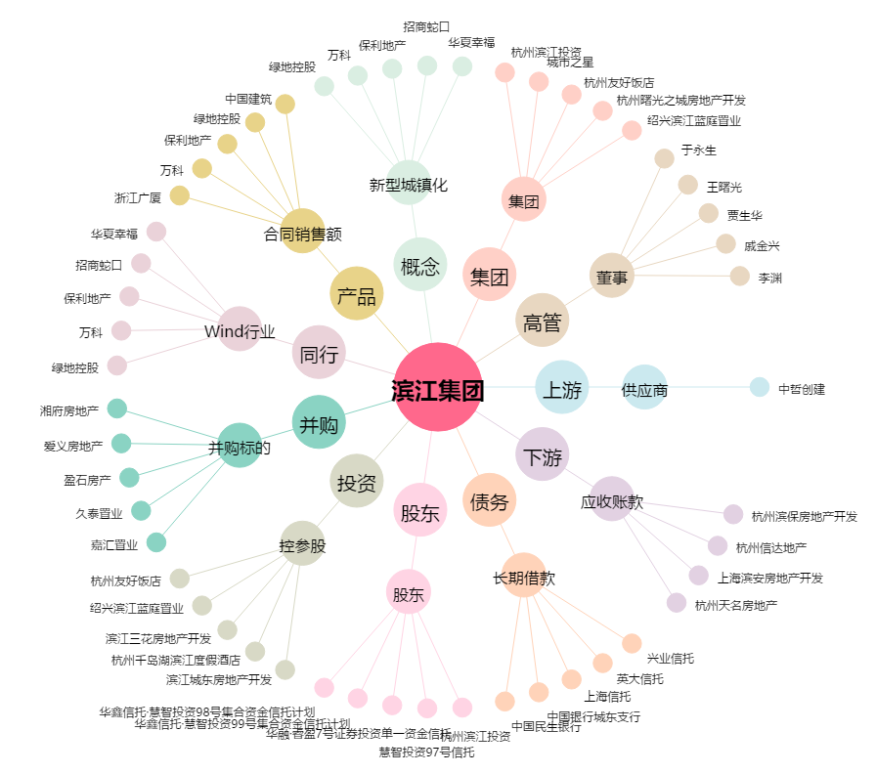
滨江集团[002244.SZ] - 关系概览图

